概览
★ | 概览

 | Android 包含 Stagefright。Stagefright 是位于 Native 层的媒体播放引擎，内置了基于软件的编解码器，且适用于热门媒体格式。
 | Stagefright 音频和视频播放功能包括集成 OpenMAX 编解码器、会话管理、基于时间的同步渲染、传输控制和 DRM。
 | Stagefright 还支持集成您提供的自定义硬件编解码器。要设置编码和解码媒体的硬件路径，您必须将基于硬件的编解码器作为 OpenMax IL（集成层）组件进行实现。

★ | 架构

 | 媒体应用根据以下架构与 Android Native 多媒体框架进行交互。
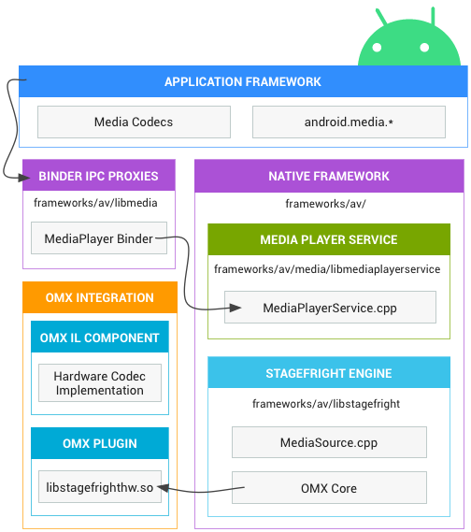

 |  |  |  | 应用框架
 |  |  |  | 应用代码位于应用框架层，可利用 android.media API 与多媒体硬件进行交互。

 |  |  |  | Binder IPC
 |  |  |  | Binder IPC 代理用于促进跨越进程边界的通信。它们位于 frameworks/av/media/libmedia 目录中，并以字母“I”开头。

 |  |  |  | Native 多媒体框架
 |  |  |  | 在 Native 层，Android 提供了一个利用 Stagefright 引擎进行音频和视频录制及播放的多媒体框架。
 |  |  |  | Stagefright 随附支持的软件编解码器的默认列表，并且您可以使用 OpenMax 集成层标准实现自己的硬件编解码器。
 |  |  |  | 有关实现的更多详细信息，请参阅位于 frameworks/av/media 中的 MediaPlayer 和 Stagefright 组件。

 |  |  |  | OpenMAX 集成层 (IL)
 |  |  |  | OpenMAX IL 为 Stagefright 提供了一种标准化的方式来识别和使用基于硬件的自定义多媒体编解码器（称为组件）。
 |  |  |  | 您必须以名为 libstagefrighthw.so 的共享库的形式提供 OpenMAX 插件。
 |  |  |  | 此插件将 Stagefright 与您的自定义编解码器组件相连接，并且该组件必须根据 OpenMAX IL 组件标准来实现。

★ | 实现自定义编解码器

 | Stagefright 随附适用于通用媒体格式的内置软件编解码器，但您也可以添加自己的自定义硬件编解码器作为 OpenMAX 组件。
 | 为此，您必须创建 OMX 组件和一个 OMX 插件，将您的自定义编解码器与 Stagefright 框架相结合。
 | 关于组件，请参阅 hardware/ti/omap4xxx/domx/；
 | 关于 Galaxy Nexus 的示例插件，请参阅 hardware/ti/omap4xx/libstagefrighthw。

 | 添加您自己的编解码器：
 | ① | 根据 OpenMAX IL 组件标准创建您的组件。组件接口位于 frameworks/native/include/media/OpenMAX/OMX_Component.h 文件中。要详细了解 OpenMAX IL 规范，请访问 OpenMAX 网站。（https://www.khronos.org/openmax/）
 | ② | 创建一个将您的组件与 Stagefright 服务相连接的 OpenMAX 插件。关于创建插件的接口，请参阅 frameworks/native/include/media/hardware/OMXPluginBase.h 和 HardwareAPI.h 标头文件。
 | ③ | 将您的插件构建为产品 Makefile 中名为 libstagefrighthw.so 的共享库。例如：

 |  |  | LOCAL_MODULE := libstagefrighthw

 |  |  | PRODUCT_PACKAGES += \
 |  |  | libstagefrighthw \
 |  |  | ...

★ | 将编解码器暴露给框架

 | Stagefright 服务会解析 system/etc/media_codecs.xml 和 system/etc/media_profiles.xml
 | 从而向应用开发者显示设备支持的编解码器和配置文件（通过 android.media. MediaCodecList 和 android.media.CamcorderProfile 类）。
 | 您必须在 device/<company>/<device>/ 目录中创建两个文件，并将其复制到设备 Makefile 中系统映像的 system/etc 目录中。例如：

 |  | PRODUCT_COPY_FILES += \
 |  | device/samsung/tuna/media_profiles.xml:system/etc/media_profiles.xml \
 |  | device/samsung/tuna/media_codecs.xml:system/etc/media_codecs.xml \

 | 有关完整的示例，请参阅 device/samsung/tuna/media_codecs.xml 和 device/samsung/tuna/media_profiles.xml。

可更新的媒体组件
★ | 概述

 | Android 10 提供可更新的媒体组件，支持通过 Google Play 商店基础架构或通过合作伙伴提供的 OTA 机制更新框架组件。
 | 借助该功能，您无需进行完整的系统映像更新，即可提供安全更新和功能更新。

 | 可更新的媒体组件如下：
 | ● | 媒体提取器
 | ● | Media2 API (MediaSession2)
 | ● | 媒体编解码器

★ | 软件包格式

 | 软件包格式为 Android Pony EXpress (APEX)。

★ | 可更新的媒体组件

 | 本部分介绍了为使媒体提取器、Media2 API 和媒体编解码器等媒体组件可更新，Android 10 中引入的更改。

 | 媒体提取器
 | 为了为实现可更新性做准备，媒体提取器已成为单独的组件（而不是像在 Android 9 之前的版本中一样编译到 libstagefright.so）。
 | 它们进一步更新为仅依赖 NDK API。

 | 每个提取器都有自己的 .so 文件。.so 有一个入口点，该入口点提供一个嗅探器函数（用于确定提取器是否可以处理给定媒体文件），和一个工厂函数（用于为给定媒体文件创建提取器实例）。
 | 每个提取器都会进行命名和版本控制。命名有助于调试，而版本控制可以指示哪个提取器是最新的。
 | 由于 Android 会加载所有可用的提取器 .so 文件，因此 OEM 只需添加新的 .so 文件即可添加自己的提取器，而无需修改 libstagefright 或其他媒体框架库。
 | 如果 OEM 更新提取器，Google 会找到并使用它们（如果需要，有多种方法可以确保系统会首选 OEM 的提取器而不是 Google 提供的提取器）。

 | Media2 API (MediaSession2)
 | 本部分介绍了添加到可更新媒体组件的 Media2 组件，具体而言，即 MediaSession2。
 | Android 10 中添加的 MediaSession2 API 使用了一个进程，该进程可让媒体应用向其他进程（包括 Android 框架和其他应用）公开其传输控件和播放信息。

 | 媒体编解码器
 | 现有的 OMX 编解码器 API 不可更新，但 OEM 仍然可以在 Android 10 的供应商分区中使用它。在 Android 10 中，SW Codec2 组件是可更新的。

★ | 自定义选项和更新机制

 | 本部分概述了更新机制以及添加供应商扩展的方法。

 | 更新机制
 | APEX 是一种新的容器格式，用于通过 Play 商店更新系统组件。
 | 更新通过 APEX 软件包提供。该软件包中包含更新的 Java 代码和原生代码，这些代码由设备上已存在的框架组件加载。
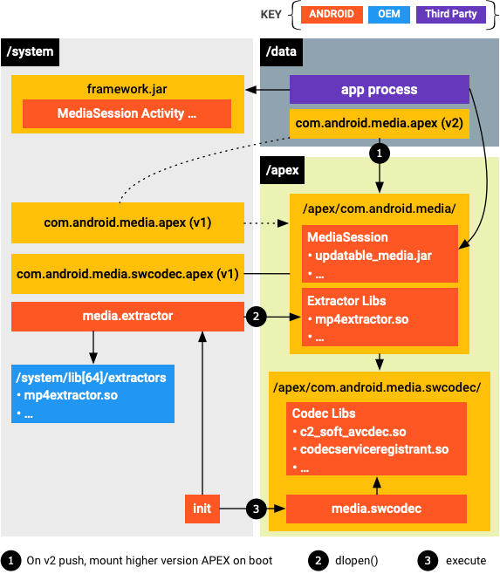

 | 安装 APEX 软件包并在启动时装载磁盘映像后，媒体系统进程（media.extractor 和 media.codec）会从装载点加载更新后的模块。

 | 供应商扩展

 | ● | 媒体提取器
 |  | 对于媒体提取器，如果合作伙伴认为 Google 的默认提取器不能满足其要求，可以使用他们自己的提取器插件。
 |  | 自定义提取器插件可以放在 /system/lib[64]/extractors/ 下，提取器进程会从 Google 的 APEX 软件包以及 /system/lib[64]/extractors/ 加载提取器插件。

 | ● | 媒体编解码器
 |  | 对于媒体编解码器，合作伙伴需要设置供应商编解码器服务。
 |  | 服务的框架实现在 frameworks/av/media/codec2/hidl/services/ 中提供。
 |  | 服务需要使用 Codec 2.0 接口（在 frameworks/av/media/codec2/core/ 中定义）来调用其组件的实现。
 |  | 库的入口点是 C2ComponentStore 接口，您可以引用 frameworks/av/media/codec2/vndk/C2Store.cpp 中的 Android 默认软件编解码器存储实现。

 |  | 合作伙伴可以使用与 mediaswcodec 服务中的加载行为类似的 APEX 加载行为。
 |  | 供应商编解码器服务进程可以采用与 mediaswcodec 类似的方式构建。
 |  | 负责注册所有 C2 组件的顶级共享库可以与传递依赖项一起定义并打包到位于供应商分区上的 APEX 软件包。
 |  | 然后，供应商编解码器服务进程便可以在启动时加载该顶级入口点。

 | Media2 API (MediaSession2)
 | 对于 MediaSession2，如果代码已针对 AOSP 设备开源，则不允许进行供应商修改。
 | 对于旧版 MediaPlayer 和 MediaSession API 上的现有修改，供应商应尽可能将其更改上游化。
 | 如果无法上游化，Google 会考虑通过逐一查看相应更改，提供扩展。

★ | 自定义的生命周期

 | 在添加对 AVI 文件中的 Windows Media 视频的支持这一示例中，需要有以下两个主要组件才能在 Android 媒体框架中支持其他媒体类型：AVI 提取器和 Windows Media 视频解码器。

 | 提取器
 | 提取器应该实现由 frameworks/av/include/media/MediaExtractorPluginApi.h 定义的 API
 | 并且可以使用 frameworks/av/include/media/MediaExtractorPluginHelper.h 中的 C++ 便捷封装容器。

 | 有关提取器插件 API，请参阅 AOSP 代码中的最新版本。
 | 提取器应仅依赖稳定的 NDK API，不应依赖私有 API。
 | 供应商提取器应位于 /system/lib/64/extractors 或供应商 APEX 中，后者会随包含 Google 提取器的 Google APEX 一起打开。
 | 您可以检查框架是否加载了您的提取器，方法是运行 adb shell dumpsys media.extractor，运行后会生成如下内容。

 |  | Available extractors:
 |  | AAC Extractor: plugin_version(2), uuid(4fd80eae03d24d729eb948fa6bb54613), version(1), path(/system/lib64/extractors/libaacextractor.so)
 |  | AMR Extractor: plugin_version(2), uuid(c86639c92f3140aca715fa01b4493aaf), version(1), path(/system/lib64/extractors/libamrextractor.so)
 |  | FLAC Extractor: plugin_version(2), uuid(1364b048cc454fda9934327d0ebf9829), version(1), path(/system/lib64/extractors/libflacextractor.so)
 |  | MIDI Extractor: plugin_version(2), uuid(ef6cca0af8a243e6ba5fdfcd7c9a7ef2), version(1), path(/system/lib64/extractors/libmidiextractor.so)
 |  | MP3 Extractor: plugin_version(2), uuid(812a3f6cc8cf46deb5293774b14103d4), version(1), path(/system/lib64/extractors/libmp3extractor.so)
 |  | MP4 Extractor: plugin_version(2), uuid(27575c6744174c548d3d8e626985a164), version(2), path(/system/lib64/extractors/libmp4extractor.so)
 |  | MPEG2-PS/TS Extractor: plugin_version(1), uuid(3d1dcfebe40a436da574c2438a555e5f), version(1), path(/system/lib64/extractors/libmpeg2extractor.so)
 |  | Matroska Extractor: plugin_version(2), uuid(abbedd9238c44904a4c1b3f45f899980), version(1), path(/system/lib64/extractors/libmkvextractor.so)
 |  | Ogg Extractor: plugin_version(2), uuid(8cc5cd06f772495e8a62cba9649374e9), version(1), path(/system/lib64/extractors/liboggextractor.so)
 |  | WAV Extractor: plugin_version(3), uuid(7d61385858374a3884c5332d1cddee27), version(1), path(/system/lib64/extractors/libwavextractor.so)

 | Android 10 仅支持最高版本的提取器 API。
 | 在查看当前提取器以便之后对您自己的提取器建模时，请使用 API 版本号最高的提取器。

 | 您可以扩展现有的提取器（例如，以支持在 MP4 文件中打包的新视频编码格式），而不是为全新格式添加提取器。
 | 实现这一目的的首选方式是将更改上游化。这样，您的更改就会成为平台的一部分，您也无需再维护自己的提取器。
 | 如果您无法或不愿意将更改上游化，则必须创建一个单独的提取器（如上所述）。
 | 唯一的不同之处在于，您的提取器支持的格式已有其他提取器支持。
 | 为确保系统会使用您的提取器，相比 Google 提供的提取器，应让其 Sniff() 函数返回更高的置信水平。

 | 解码器
 | 当您的提取器就位并由媒体框架加载时，媒体框架可以识别该文件并获取有关其内容的信息。

 | 下一步是针对您要添加支持的格式添加解码器。

 |  | 仅在相应格式尚不受支持的情况下才需要添加解码器。
 |  | 例如，如果您添加了对包含 MP3 的 AVI 文件的支持，则只需要添加 AVI 提取器，因为 MP3 解码器已经存在。

 | 在我们的 Windows-Media-in-AVI 示例中，需要添加 Windows Media 解码器。

 | 添加新解码器的方式与针对 AVC 或 HEVC（举例来说）添加自己的硬件解码器的方式大致相同。

 |  | 虽然提取器会发布它包含的媒体轨道的 MIME 类型，但是也需要存在支持这些 MIME 类型的编解码器，这样，该文件才会完全受支持。
 |  | 严格来说，使用的实际 MIME 类型字符串是提取器和编解码器之间的一种协议。它不一定需要添加到 MediaDefs.h 文件中。

★ | 媒体扫描器

 | 如果您希望媒体扫描器找出新支持的文件类型并将其添加到媒体数据库，则媒体扫描器必须了解相应文件类型。
 | 从 Android 10 开始，MediaFile.java 文件不再包含从 MIME 到扩展的映射。相反，该映射由 libcore 中的 MimeUtils 维护。MIME 类型列表包含当前映射的列表。
 | MediaFile 仍包含从 MIME 类型到 MTP 格式常量的映射。我们的示例 AVI 已包括在该映射中。
 | 提取器可以导出它们支持的文件扩展名列表（MP3、MP4 等）。但是，仅当使用 LegacyMediaScanner 时才会使用该列表。它对默认使用的 ModernMediaScanner 没有影响。

媒体框架强化
★ | 概述

 | 为了提高设备安全性，Android 7.0 将整体的 mediaserver 进程分解为多个进程，同时仅向各个进程提供所需的权限和功能。
 | 这些变更通过以下方式减少了媒体框架安全漏洞：

 | ● | 将 AV 管道组件拆分为应用专用的沙盒进程。
 | ● | 启用可更新的媒体组件（提取器、编解码器等）。

 | 这些变更还大大降低了大多数媒体相关安全漏洞的严重程度，确保最终用户的设备和数据安全，从而提高了最终用户的安全性。

 | 原始设备制造商 (OEM) 和 SoC 供应商需要更新他们的 HAL 和框架变更，使之与新架构兼容。
 | 具体来说，由于供应商提供的 Android 代码通常假定所有内容均在同一进程中运行，因此，供应商必须更新其代码以传递对于各进程均有意义的本机句柄 (native_handle)。
 | 有关媒体强化相关变更的参考实现，请参阅 frameworks/av 和 frameworks/native。

★ | 架构变更

 | 旧版 Android 使用单个整体的 mediaserver 进程，该进程具有众多权限（相机访问权、音频访问权、视频驱动程序访问权、文件访问权、网络访问权等）。
 | Android 7.0 将 mediaserver 进程拆分为几个新进程，这些进程要求的权限要少得多：
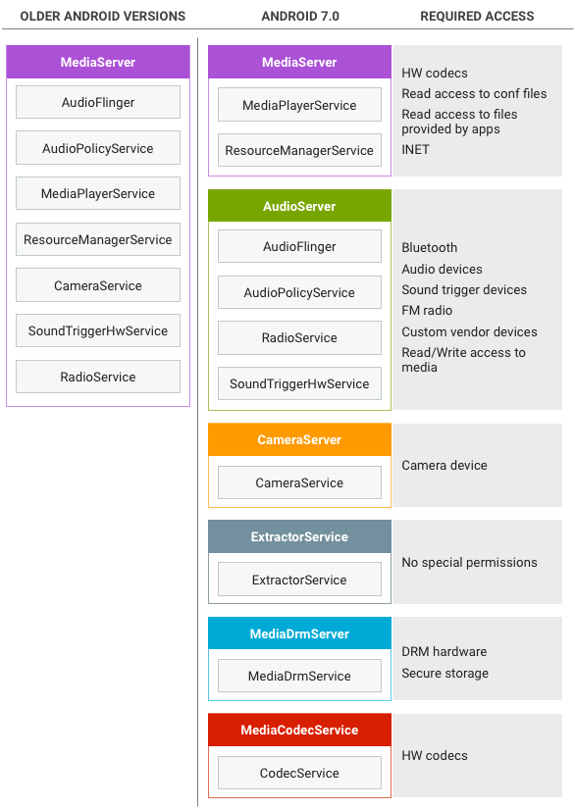

 |  |  |  | MediaServer 变更
 |  |  |  | 在 Android 7.0 中，mediaserver 进程用于驱动播放和录制，例如在组件与进程之间传递和同步缓冲区。进程通过标准的 Binder 机制进行通信。
 |  |  |  | 在标准的本地文件播放会话中，应用将文件描述符 (FD) 传递到 mediaserver（通常通过 MediaPlayer Java API），而 mediaserver 将执行以下操作：

 |  |  |  | ● | 将 FD 封装到已传递给提取器进程的 Binder DataSource 对象中，提取器进程利用该对象读取使用 Binder IPC 的文件。（mediaextractor 不获取 FD，而是通过对 mediaserver 执行 Binder 回调来获取数据。）
 |  |  |  | ● | 检查文件，针对该文件类型创建适当的提取器（例如 MP3Extractor 或 MPEG4Extractor），然后将提取器的 Binder 接口返回到 mediaserver 进程。
 |  |  |  | ● | 对提取器执行 Binder IPC 调用，以确定文件中的数据类型（例如 MP3 或 H.264 数据）。
 |  |  |  | ● | 调用 mediacodec 进程来创建所需类型的编解码器；接收这些编解码器的 Binder 接口。
 |  |  |  | ● | 对提取器执行重复的 Binder IPC 调用以读取编码的示例，使用 Binder IPC 将编码的数据发送到 mediacodec 进程进行解码，然后接收解码的数据。

 |  |  |  | 某些用例不涉及任何编解码器（例如分流播放，这种播放会将编码的数据直接发送到输出设备），或者编解码器可能会直接呈现解码的数据，而不是返回解码数据的缓冲区（视频播放）。

 |  |  |  | AudioServer 变更
 |  |  |  | AudioServer 进程负责托管音频相关组件，例如音频输入和输出、确定音频转接的 policymanager 服务，以及 FM 电台服务。

 |  |  |  | CameraServer 变更
 |  |  |  | CameraServer 负责控制相机，并且在录制视频时用于从相机获取视频帧，然后将其传递给 mediaserver 进行进一步处理。

 |  |  |  | ExtractorService 变更
 |  |  |  | 提取器服务负责托管提取器，即可解析媒体框架支持的各种文件格式的组件。提取器服务是所有服务中权限最少的，它无法读取 FD，因此通过调用 Binder 接口（由各个播放会话的 mediaserver for 向其提供）来访问文件。
 |  |  |  | 应用（或 mediaserver）调用提取器进程来获取 IMediaExtractor，调用该 IMediaExtractor 来获取文件中包含的曲目的 IMediaSources，然后调用 IMediaSources 来读取其中的数据。
 |  |  |  | 为了在进程之间传输数据，应用（或 mediaserver）将 reply-Parcel 中的数据添加为 Binder 事务的一部分或使用共享内存：
 |  |  |  | ● | 使用共享内存需要进行额外的 Binder 调用来释放共享内存，但这样可以加快速度并降低大型缓冲区的功耗。
 |  |  |  | ● | 使用 in-Parcel 需要执行额外的复制操作，但对于小于 64KB 的缓冲区来说，这样可以加快速度并降低功耗

 |  |  |  | MediaDrmServer 变更
 |  |  |  | 在播放受 DRM 保护的内容（例如 Google Play 电影中的影片）时，会使用 DRM 服务器。
 |  |  |  | 该服务器会采用安全方式对加密的数据进行解密，因此可以访问证书和密钥存储以及其他敏感组件。
 |  |  |  | 由于供应商依赖关系，DRM 进程尚未应用于所有情况。

 |  |  |  | MediaCodecService 变更
 |  |  |  | 编码器和解码器位于编解码器服务中。由于供应商依赖项的原因，并非所有编解码器都位于编解码器进程中。在 Android 7.0 中：

 |  |  |  | ● | 非安全解码器和软件编码器位于编解码器进程中。
 |  |  |  | ● | 安全解码器和硬件编码器位于 mediaserver（未变更）中。

 |  |  |  | 应用（或 mediaserver）调用编解码器进程来创建所需类型的编解码器，然后调用该编解码器传递编码的数据并检索解码的数据（解码），或者传递解码的数据并检索编码的数据（编码）。
 |  |  |  | 传入编解码器以及从中传出的数据已经使用了共享内存，因此该进程未发生改变。

 | 采用这种新型架构之后，即使某个进程遭到入侵，恶意代码也无法获得之前 mediaserver 所拥有的全部权限。进程受 SElinux 和 seccomp 政策的限制。

 |  | 由于供应商依赖项的原因，有些编解码器仍在 mediaserver 中运行，因此会为 mediaserver 授予非必要的权限。
 |  | 具体来说，Widevine Classic 将继续在 Android 7.0 的 mediaserver 中运行。

★ | 实现

 | 为了支持将 MediaDrm 和 MediaCrypto 组件移动到新的 mediadrmserver 进程，供应商必须更改安全缓冲区的分配方法，以允许在进程之间共享缓冲区。
 | 在旧版 Android 中，安全缓冲区由 OMX::allocateBuffer 在 mediaserver 中分配，并在同一进程的解密过程中使用，如下图所示：

 | Android 6.0 及更低版本中的 mediaserver 中的缓冲区分配 |  | Android 7.0 及更高版本中的 mediaserver 中的缓冲区分配。
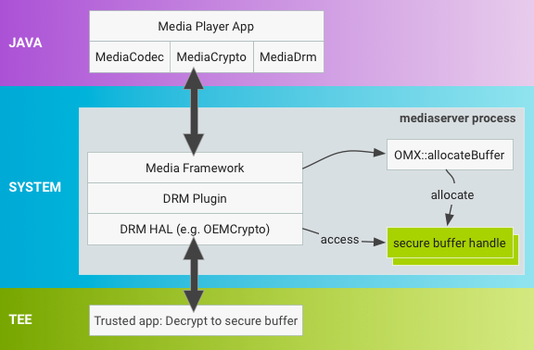
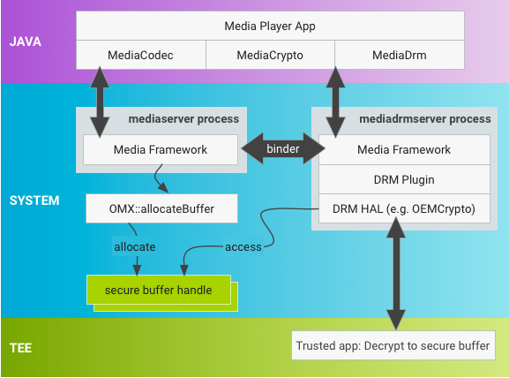

 |  |  | 在 Android 7.0 中，缓冲区分配进程已变更为一种新机制，可在提供灵活性的同时最大限度地减少对现有实现的影响。
 |  |  | 通过使用新的 mediadrmserver 进程中的 MediaDrm 和 MediaCrypto 堆栈
 |  |  | 缓冲区将以不同的方法进行分配，而供应商必须更新安全缓冲区句柄，以便当 MediaCodec 在 MediaCrypto 上调用解密操作时可以进行跨 binder 传输。

 | 使用本机句柄
 | OMX::allocateBuffer 必须返回一个指向 native_handle 结构的指针，其中包含文件描述符 (FD) 和其他整数数据。
 | native_handle 具有使用 FD 的所有优势，包括对序列化/反序列化的现有 binder 支持，可为当前不使用 FD 的供应商提供更多灵活性。

 | 使用 native_handle_create() 分配本机句柄。
 | 框架代码拥有已分配的 native_handle 结构的所有权，并负责在最初分配 native_handle 的进程以及对其进行反序列化的进程中释放资源。
 | 该框架依次使用 native_handle_close() 和 native_handle_delete() 释放本机句柄
 | 然后使用 Parcel::writeNativeHandle()/readNativeHandle() 对 native_handle 进行序列化/反序列化。

 | 使用 FD 表示安全缓冲区的 SoC 供应商可以使用其 FD 来填充 native_handle 中的 FD。
 | 不使用 FD 的供应商可以使用 native_buffer 中的其他字段来表示安全缓冲区。

 | 设置解密位置
 | 供应商必须更新在 native_handle 上运行的 OEMCrypto 解密方法，以执行任何必要的供应商特定操作
 | 以使 native_handle 在新的进程空间中可用（变更通常包括对 OEMCrypto 库的更新）。

 | allocateBuffer 是一种标准 OMX 操作
 | Android 7.0 中包含用于查询此项支持的全新 OMX 扩展程序 (OMX.google.android.index.allocateNativeHandle)
 | 以及通知 OMX 实现应当使用本机句柄的 OMX_SetParameter 调用。

DRM
★ | 概述

 | 本文档概要介绍了 Android 数字版权管理 (DRM) 框架，并介绍了 DRM 插件必须实现的接口。
 | 本文档不提供可由 DRM 方案定义的稳健性规则或合规性规则的相关说明。

★ | 框架

 | Android 平台提供了一个可扩展的 DRM 框架，支持应用根据与受版权保护的内容关联的许可限制条件来管理这些内容。
 | DRM 框架支持多种 DRM 方案；设备具体支持哪些 DRM 方案由设备制造商决定。DRM 框架为应用开发者提供了一个统一接口，并隐藏了 DRM 操作的复杂性。
 | DRM 框架为受保护和不受保护的内容提供了一致的操作模式。DRM 方案可以定义复杂的许可元数据使用模型。
 | DRM 框架提供了 DRM 内容与许可之间的关联，并处理权限管理。
 | 这样可以将媒体播放器从受 DRM 保护或不受保护的内容中提取出来。
 | ※ | https://developer.android.google.cn/reference/android/media/MediaDrm.html

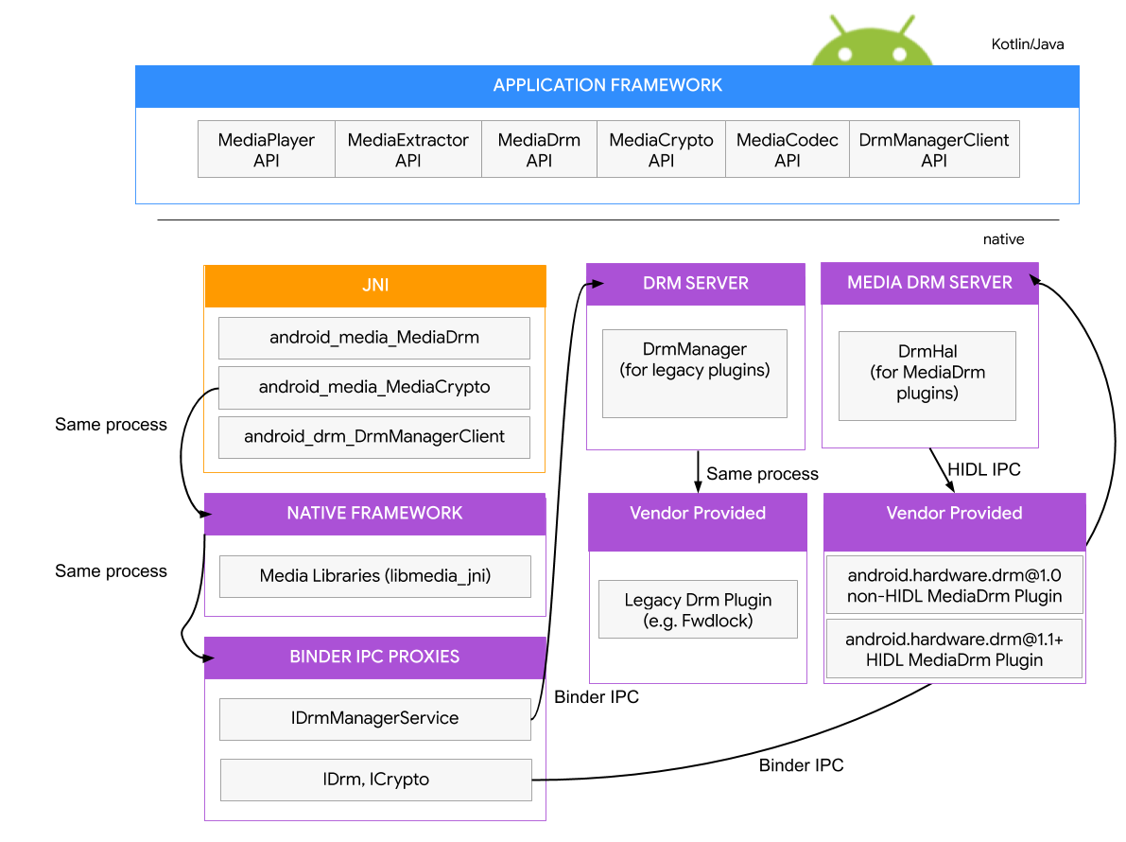

 | 能否提供丰富的数字内容，对移动设备用户来说非常重要。
 | 为保证内容的广泛覆盖面，Android 开发者和数字内容发布者需要在整个 Android 生态系统中实现受支持的一致的 DRM。
 | 为了让这类数字内容适用于 Android 设备，并确保至少有一个一致的 DRM 可用于所有设备，Google 会在兼容的 Android 设备上提供无需支付许可费用的 DRM。
 | DRM 插件会与 Android DRM 框架集成在一起，并可使用受硬件支持的保护功能来确保付费内容和用户凭据的安全。

 | DRM 插件提供的内容保护功能取决于底层硬件平台的安全和内容保护功能。
 | 设备的硬件功能应包括硬件安全启动，可建立加密密钥的安全和保护功能的信任链。
 | 设备的内容保护功能应包括设备内加密帧的保护和通过可信输出保护机制实现的内容保护。
 | 并非所有硬件平台都支持上述所有的安全和内容保护功能。安全功能绝不会在堆栈的单个位置实现，而是依赖于硬件、软件和服务的集成。
 | 将硬件安全功能、可信启动机制以及用于处理安全功能的隔离安全操作系统组合使用是保障安全设备的关键。

★ | 架构

 | DRM 框架与实现无关，可在方案特定的 DRM 插件中提取特定 DRM 方案实现的详情。
 | DRM 框架包括可执行以下操作的简单 API：处理复杂的 DRM 操作，获取许可，配置设备，将 DRM 内容与其许可相关联，以及最终解密 DRM 内容。

 | Android DRM 是在以下两个架构层中实现的：
 | ● | DRM framework API：通过 Android 应用框架提供给应用。
 | ● | 本机代码 DRM 框架：为 DRM 插件（代理）提供接口，以便处理各种 DRM 方案的版权管理和解密操作。
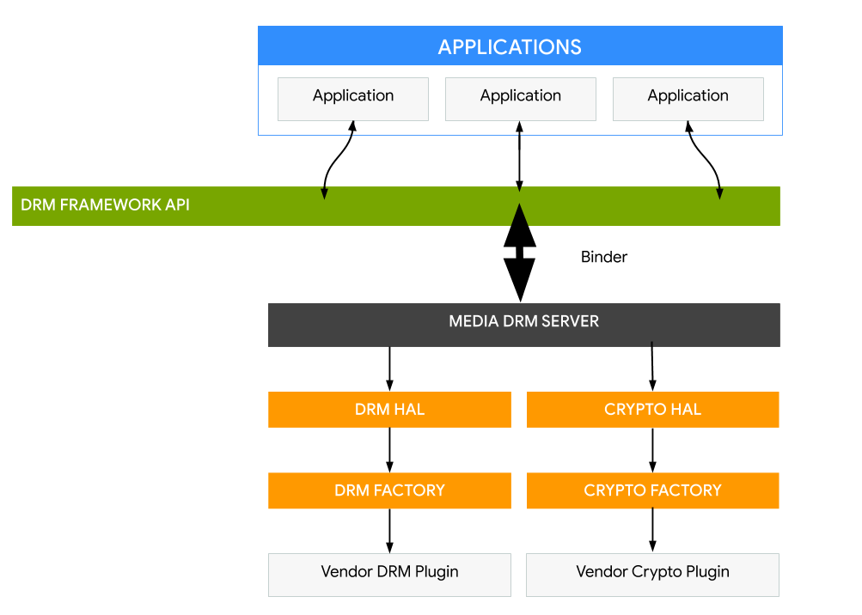
 |  |  | ※ | https://developer.android.google.cn/reference/android/media/MediaDrm.html
 |  |  | ※ | https://developer.android.google.cn/reference/android/media/MediaCrypto.html

★ | DRM 插件

 | 在系统启动时，DRM 框架会扫描 HAL 实例/服务（如 .rc 文件中所述），并通过 HIDL 注册表发现插件。
 | 媒体 DRM 服务器 (mediadrmserver) 创建 CryptoHal 和 DrmHal 对象。 然后，CryptoHal 和 DrmHal 使用供应商专用实现来调用发现的插件。
 | 插件应实现绑定式 HAL。绑定式 HAL 使用 HAL 接口定义语言 (HIDL)，HIDL 支持在不重新构建 HAL 的情况下替换框架。
 | 插件由供应商或 SOC 制造商构建，放置在设备的 /vendor 分区中。所有在上市时即搭载了 Android 8.0 或更高版本的设备都必须支持使用 HIDL 语言编写的绑定式 HAL。
 | ※ | https://source.android.google.cn/devices/architecture/hidl

★ | 实现

 | 要通过插件实现新的 DRM 框架 API，请执行以下操作：
 | ● | 将插件服务添加到设备的构建文件中。
 | ● | 更新设备清单。
 | ● | 添加 SELinux 权限。
 | ● | 在 /vendor 下创建 .rc 文件。
 | ● | 实现插件。
 | 新的 API 在 iDrmPlugin.hal 和 iCryptoPlugin.hal 中定义。

 |  | PLATFORM_ROOT/hardware/interfaces/drm/VERSION/

 | 将插件服务添加到设备的构建文件中
 | 例如，要添加接口 1.2 支持，VENDOR DEVICE/device.mk 文件必须包含 android.hardware.drm@1.2-service.* 软件包：

 |  | PRODUCT_PACKAGES += \
 |  | android.hardware.drm@1.0-impl \
 |  | android.hardware.drm@1.0-service \
 |  | android.hardware.drm@1.2-service.clearkey \
 |  | android.hardware.drm@1.2-service.widevine

 | 更新设备清单
 | 设备的 vendor manifest.xml 文件必须包含以下条目：

 |  | <hal format="hidl">
 |  | <name>android.hardware.drm</name>
 |  | <transport>hwbinder</transport>
 |  | <version>1.0</version>
 |  | <interface>
 |  | <name>ICryptoFactory</name>
 |  | <instance>default</instance>
 |  | </interface>
 |  | <interface>
 |  | <name>IDrmFactory</name>
 |  | <instance>default</instance>
 |  | </interface>
 |  | <fqname>@1.2::ICryptoFactory/clearkey</fqname>
 |  | <fqname>@1.2::IDrmFactory/clearkey</fqname>
 |  | <fqname>@1.2::ICryptoFactory/widevine</fqname>
 |  | <fqname>@1.2::IDrmFactory/widevine</fqname>
 |  | </hal>

 | 添加 SELinux 权限

 | ● | 添加到 VENDOR DEVICE/sepolicy/vendor/file.te

 |  | type mediadrm_vendor_data_file, file_type, data_file_type;

 | ● | 添加到 VENDOR DEVICE/sepolicy/vendor/file_contexts

 |  | /vendor/bin/hw/android\.hardware\.drm@1\.2-service\.clearkey
 |  | u:object_r:hal_drm_clearkey_exec:s0

 |  | /data/vendor/mediadrm(/.*)? u:object_r:mediadrm_vendor_data_file:s0

 | ● | 添加到 device/sepolicy/vendor/hal_drm_clearkey.te

 |  | allow hal_drm_clearkey mediadrm_vendor_data_file:dir create_dir_perms;
 |  | allow hal_drm_clearkey mediadrm_vendor_data_file:file create_file_perms;

 | 在 /vendor 下创建 .rc 文件
 | .rc 文件指定服务启动时要采取的操作。
 | ※ | https://android.googlesource.com/platform/system/core/+/master/init/README.md

 | 实现插件
 | ● | 在插件服务的 service.cpp 中实现 main() 入口点。
 | ● | 实现 CryptoFactory 和 DrmFactory。
 | ● | 在插件中实现新的 API。

★ | DRM 插件详情

 | DRM 插件供应商实现了 DrmFactory、CryptoFactory 和 DRM 插件。

 | DrmFactory

 | ● | DrmHal 类会搜索已注册的 DRM 插件服务，并通过 DrmFactory 类构建支持给定加密方案的相应插件。

 |  | Return<bool> isCryptoSchemeSupported(const hidl_array<uint8_t, 16>uuid);

 | ● | 确定插件工厂能否构建支持给定加密方案（由 UUID 指定）的 DRM 插件。

 |  | Return<bool> isContentTypeSupported(const hidl_string &mimeType);

 | ● | 确定插件工厂能否构建支持给定媒体容器格式（由 mimeType 指定）的 DRM 插件。

 |  | Return<void> createPlugin(const hidl_array<uint8_t, 16>uuid,
 |  | const hidl_string& appPackageName, createPlugin_cb _hidl_cb);

 | 为 UUID 指定的加密方案构建 DRM 插件。

 | CryptoFactory

 | ● | CryptoHal 类会搜索已注册的 DRM 插件服务，并通过 CryptoFactory 类构建支持给定加密方案的相应插件。

 |  | Return<bool> isCryptoSchemeSupported(const hidl_array<uint8_t, 16>uuid);

 | ● | 确定加密工厂能否构建支持给定加密方案（由 UUID 指定）的加密插件。

 |  | Return<void> createPlugin(const hidl_array<uint8_t, 16>uuid,
 |  | const hidl_vec<uint8_t>initData, createPlugin_cb _hidl_cb)

 | 确定插件工厂能否构建支持给定加密方案（由 UUID 指定）的加密插件。

 | DRM 插件
 | API 在 hardware/interfaces/drm/VERSION /IDrmPlugin.hal 中定义。
 | 构建完成后，可以在 out/Soong 中找到相应的 IDrmPlugin.h 文件。

